Sheet2
 |  | Mẫu 01: Dùng cho sinh viên đánh giá
ĐẠI HỌC ĐÀ NẴNG TRƯỜNG ĐẠI HỌC BÁCH KHOA |  |  | CỘNG HÒA XÃ HỘI CHỦ NGHĨA VIỆT NAM Độc lập - Tự do - Hạnh phúc

PHIẾU ĐÁNH GIÁ ĐIỂM HOẠT ĐỘNG KẾT NỐI CỘNG ĐỒNG CỦA SINH VIÊN NĂM HỌC 2022-2023 (Kèm theo Thông báo số /TB-ĐHBK ngày / /2023 của Trường Đại học Bách khoa)
Họ và tên: Phan Trần Nhật Hạ Mã số sinh viên: 102210159 Lớp: 21TCLC_DT2
TT | Loại hoạt động phục vụ cộng đồng |  | Khung điểm | Điểm sinh viên đánh giá | Điểm Ban cán sự lớp đánh giá | Tên tệp minh chứng [Mã số sinh viên-Lớp-tên minh chứng]
1 | I | Tổ chức, tham gia hoạt động tình nguyện có tính truyền thống |  | (1)
2 |  | VD: Chương trình Mùa hè xanh; hoạt động tình nguyện có quy mô và thời gian hoạt động từ 03 ngày trở lên. | 20-30 | 0
3 |  | ..............................
4 | II | Tham gia hoạt động mang tính học thuật |  | (2)
5 |  | VD: Tham dự với tư cách là thành viên BTC hoặc cộng tác viên cho các hoạt động cấp quốc gia, quốc tế được cấp có thẩm quyền xác nhận | 15 | 0
6 |  | ..............................
7 | III | BCH Đoàn, Hội Sinh viên, Ban cán sự lớp |  | (3)
8 |  | Phó bí thư | 25 | 25
9 |  | ................................
10 | IV | Tham gia hỗ trợ, cộng tác viên thường xuyên cho Trường và Đại học Đà Nẵng |  | (4)
11 |  | VD: Cộng tác viên thường xuyên cho Đại học Đà Nẵng | 10-20 | 0
12 |  | VD: Cộng tác viên thường xuyên cho Trường | 10-20 | 0
13 | V | Các hoạt động khác: |  | (5)
14 |  | VD: Tham gia buổi gặp mặt, giao lưu, trao đổi với doanh nghiệp, do Trường, Khoa điều động. | 5-10
15 |  | JobFair |  | 10
16 |  | Workshop Where is the I in IT |  | 10
Tổng điểm: |  |  |  | 45
Ghi chú: - Đối với hoạt động do các đơn vị trong Trường chủ trì tổ chức quản lý thì sinh viên căn cứ vào mức điểm và tự đối chiếu trong bảng dữ liệu để tự đánh giá; - Đối với các hoạt động sinh viên tham gia bên ngoài Trường thì sinh viên cần tải minh chứng hợp lệ theo quy định và căn cứ Phụ lục Danh mục điểm hoạt động cộng đồng quy đổi ban hành (đính kèm limk: https://bitly2s.com/7uu7ev) để xác định mức điểm tương ứng để tự đánh giá điểm HĐCĐ; Yêu cầu sinh viên phải xác định mức điểm đúng trong Phụ lục đã quy định, Ban cán sự lớp và Khoa đối chiếu rà soát; Trong trường hợp việc xác định sai lệch sẽ xử lý theo quy định tại Điều 12; - Sinh viên đặt tên tệp minh chứng cho từng hoạt động : [Mã số sinh viên-Lớp-tên minh chứng].
 |  |  | Đà Nẵng, ngày tháng năm 2023
 | BAN CÁN SỰ LỚP/LỚP TRƯỞNG |  | NGƯỜI ĐÁNH GIÁ
 | (ký, ghi rõ họ tên) |  | (ký, ghi rõ họ tên)
 |  | 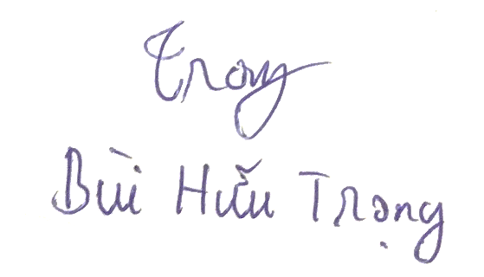 |  | 